상품제안서
무지 쿨마스크 + 최고급 쿨토시 세트 | 상품코드: F13008

 |  |  |  |  |  |  | 02-412-0044 | www.easy1.co.kr
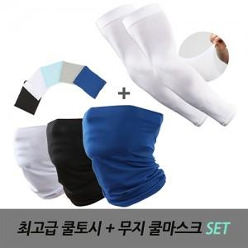

【상세/제작정보】

【인쇄/포장옵션】 | 실크 / OPP(비닐)

【공급단가】 | 수량 | 200~ | 500~ | 1,000~ | 3,000~ | 5,000~
*VAT별도 | 단가 | 5,600원 | 5,400원 | 5,200원 | 5,000원 | 4,800원

【상품 URL】 | http://www.easy1.co.kr/src/goods_detail.php?gdno=13008

